Sheet1
数据分类与处理：食品店铺月核心数据计算
【任务要求】
1.计算11月整个店铺的客单价。
2.计算结果四舍五入，小数点后保留2位小数

【知识要点】
1.客单价=成交总金额÷成交客户总数
2.求和函数：SUM（number1，number2，…）

【重要技能点】
1.数据筛选
2.基础函数加减乘除操作

【关键步骤操作】
分析思路：题目要求计算整个11月店铺的客单价，所以首先筛选出11月的销售数据，然后运用求和函数分别求和整个11月的支付金额和支付买家数，代用客单价计算公式，即可求出11月整个店铺的客单价。

第一步：筛选所需数据
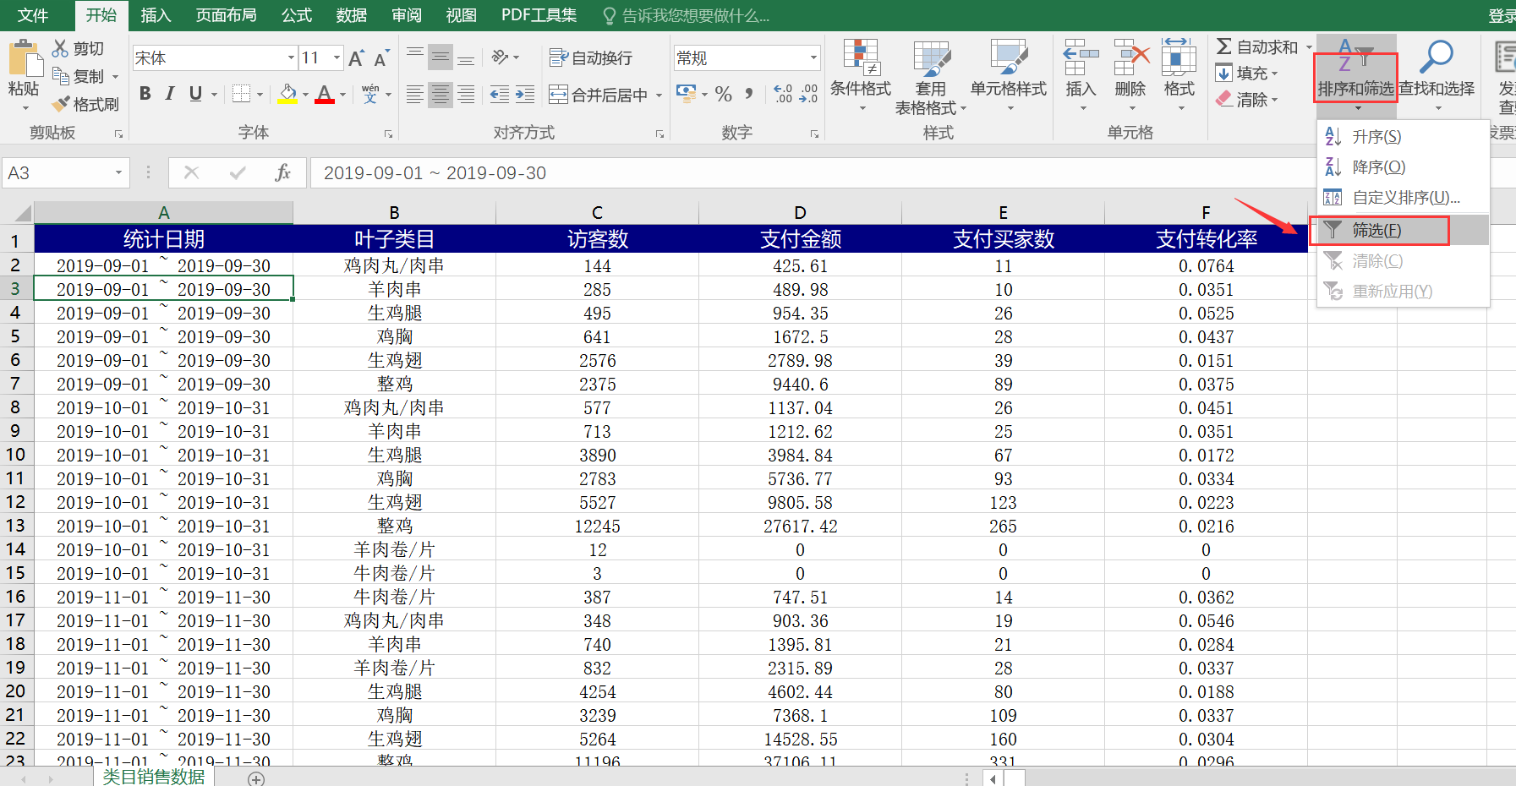

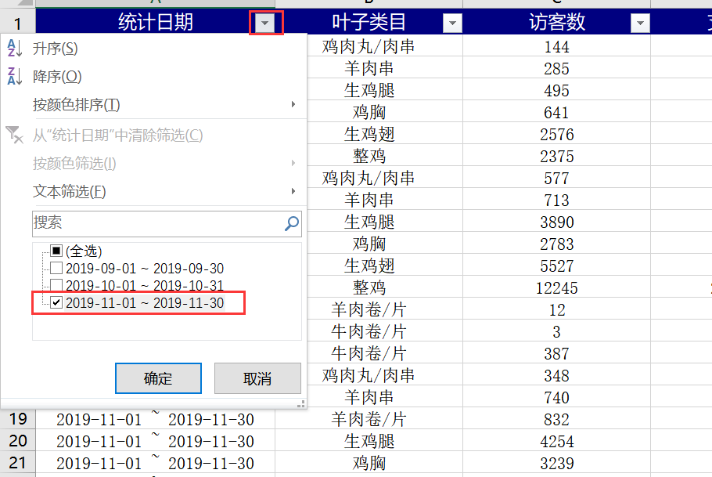
 |  | 1.点击表格上方工具栏中的【排序和筛选】，选择【筛选】； 2.点击类目单元格右侧的小箭头进行筛选，

第二步：分别求和11月的支付金额和支付买家数
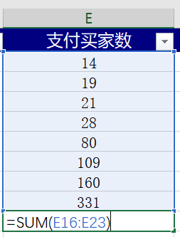

第三步：在标题行增加一列客单价，运用客单价公式，计算得出11月店铺的客单价

第四步：设置单元格格式，按要求设置数据
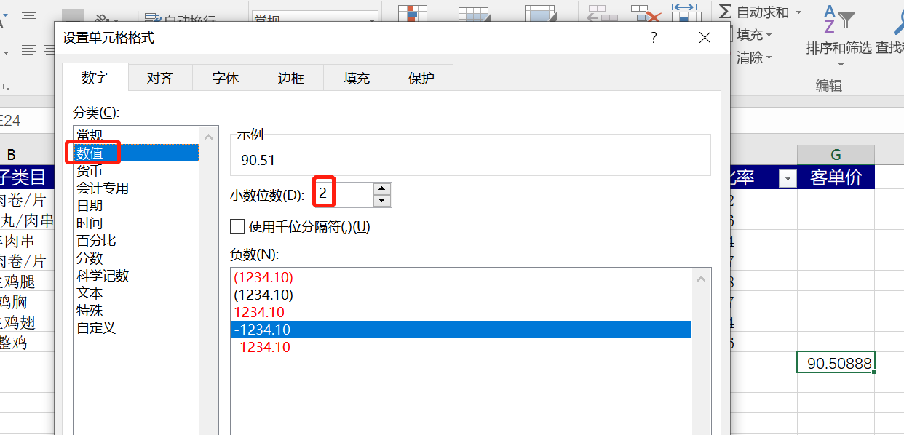

 | 得出计算结果，单击右键选择设置单元格，选择数值，按照题目要求保留小数点后2位数； 注意：按照任务要求，把结果所在单元格填充黄色

